Bitacora 1
 |  |  |  |  |  |  |  |  |  |  |  |  |  |  | Versión: 03
 |  |  |  |  |  |  |  |  |  |  |  |  |  |  | Código: GFPI-F-147
Proceso Gestión de Formación Profesional Integral
Formato Bitácora seguimiento Etapa productiva
REGIONAL SANTANDER
Centro Industrial De Mantenimiento Integral
BITÁCORA DE SEGUIMIENTO ETAPA PRODUCTIVA

Nombre de la empresa donde está realizando la etapa productiva |  |  |  |  |  |  | NIT |  | BITACORA N° |  |  | Período
Planeta IP Comunicaciones S.A.S |  |  |  |  |  |  | 900199836 |  | 1 |  |  | 16 de Septiembre - 30 de Septiembre

Nombre del jefe inmediato/Responsable |  |  |  |  |  | Teléfono de contacto |  |  |  | Correo electrónico
Leonardo Jose De la Cruz Ardila |  |  |  |  |  | 3228485083 |  |  |  | leonardodelacruz200314@gmail.com

Seleccione con una "X" el tipo de modalidad de etapa productiva
CONTRATO DE APRENDIZAJE |  | X | VÍNCULO LABORAL O CONTRACTUAL | PROYECTO PRODUCTIVO |  | APOYO A UNA UNIDAD PRODUCTIVA FAMILIAR |  | APOYO A INSTITUCIÓN ESTATAL NACIONAL,TERRITORIAL, O A UNA ONG, O A ENTIDAD SIN ANIMO DE LUCRO |  |  | MONITORIA |  |  | PASANTIA

Nombre del aprendiz |  |  |  |  | Documento Id. |  |  | Teléfono de contacto |  |  |  | Correo electrónico institucional
Jhon Fredy Carreño Pinto |  |  |  |  | 1099737501 |  |  | 3186040819 |  |  |  | jfcarreo5@soy.sena.edu.co

Número de ficha |  |  |  |  |  | Programa de formación
2673126 |  |  |  |  |  | Analisis y desarrollo de software

DESCRIPCIÓN DE LA ACTIVIDAD (Ingrese cuantas filas sean necesarias) |  |  |  |  |  | FECHA INICIO | FECHA FIN | EVIDENCIA DE CUMPLIMIENTO |  |  |  |  | OBSERVACIONES, INASISTENCIAS Y/O DIFICULTADES PRESENTADAS
Induccion a la empresa, con estructuracion del proyecto asignado, se dio una pequeña introduccion del proyecto que estan trabajando, es para el orden y organización de las tareas que iba a realizar durante la semana. |  |  |  |  |  | 2024-09-16 | 2024-09-18 | Evidenciado por el jefe. |  |  |  |  | Ninguna.

Estudio sobre el service-worker para una mayor optimizacion de los recursos del proyecto, para la busqueda de manera local del navegador y no por la red, esto lo que hace es guardar recursos de manera local sin tener que descargar algunos recursos desde la red. |  |  |  |  |  | 2024-09-19 | 2024-09-20 | Evidenciado por el jefe. |  |  |  |  | Ninguna.

Asistencia a evento SenaSoft en Cali, donde se presenta un software de renta de bicicletas, donde se realiza en un tiempo determinado de la competencia. |  |  |  |  |  | 2024-09-23 | 2024-09-27 | 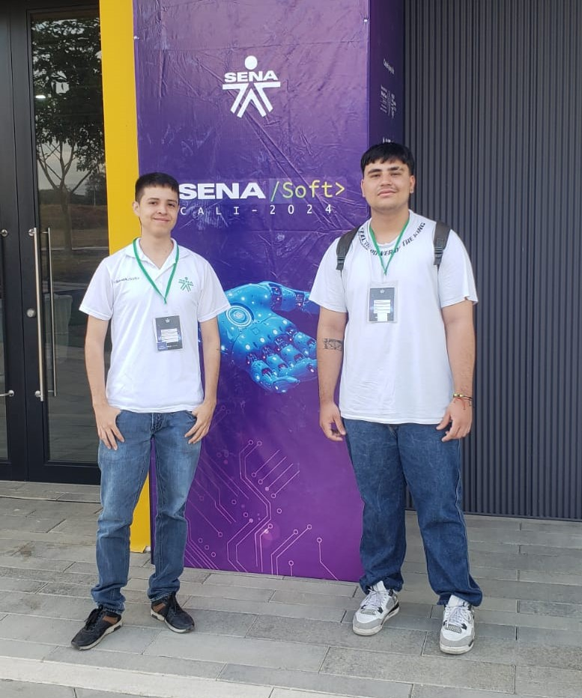 |  |  |  |  | Ninguna.

Aprendiz: recuerde diligenciar completamente el informe y entregarlo o subirlo al espacio asignado para este.

 | Jhon Fredy Carreño Pinto |  |  |  |  |  |  |  |  |  |  |  | 2024-10-03
Nombre del Aprendiz |  |  |  |  |  | Firma del aprendiz |  |  |  |  |  | Fecha entrega bitácora

 | JORGE LUIS GÓMEZ CARTAGENA
Nombre del Instructor de Seguimiento |  |  |  |  |  | Firma de instructor de seguimiento |  |  |  |  | Firma del jefe inmediato (Si es del caso)

Nota: LOS DATOS PROPORCIONADOS SERÁN TRATADOS DE ACUERDO CON LA POLÍTICA DE TRATAMIENTO DE DATOS PERSONALES DEL SENA Y A LA LEY 1581 DE 2012.

